등록신청서(신청자 작성용)
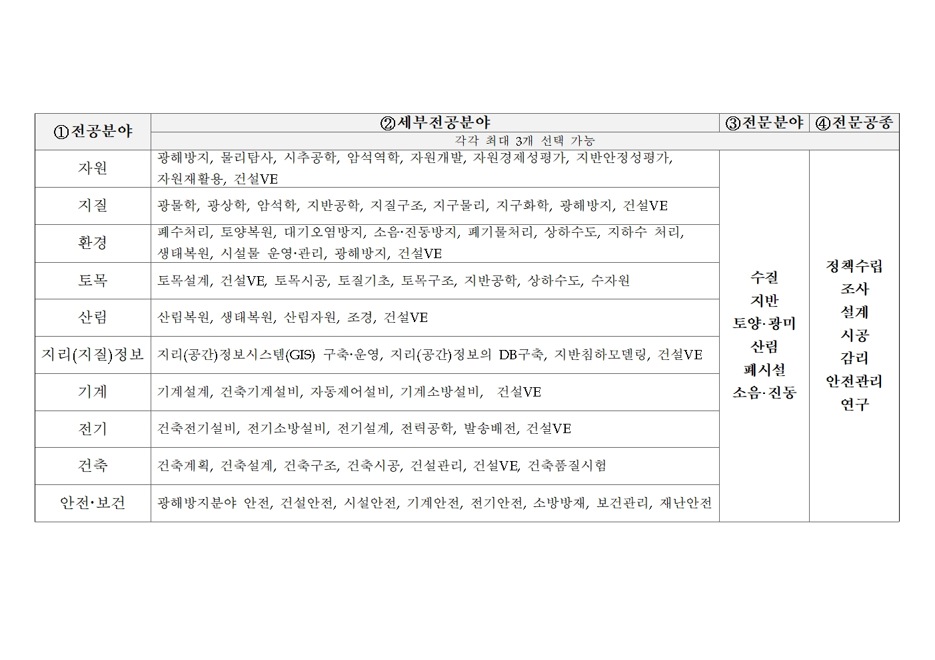
[서식2]
제9기 광해방지사업 자문·심의위원 후보자 등록신청서 요약

①전공분야 | ②세부전공분야 | ③전문분야 | ④전문공종 | 직업군 | 성명 | 성명(영문) | 생년월일 | 성별 | 휴대폰 | 직장전화 | E-mail | 팩스번호 | 직장명 | 부서명 | 직위(급) | 담당업무 | 직장주소(도로명) | 자격증 | 지원분야 근무경력(총연수) | 주요 경력사항 | 위원회 참여 실적(임기) | 대학원(박사)학교명 | 대학원(박사) 학과명 | 대학원(박사) 세부전공 | 박사학위취득일 | 대학원(석사) 학교명 | 대학원(석사) 학과명 | 대학원(석사) 세부전공 | 석사학위취득일 | 대학교명 | 대학전공 | 발표논문 | 저서
자원 | 물리탐사, 자원개발, 자원경제성평가 | 수질, 토양•광미 | 정책수립, 조사, 연구 | 연구기관 | 홍길동 | Hong gil dong | 1970-06-01 | 남 | 010-0000-0000 |  |  |  |  | 토목과 | 주무관(7급) | 감리 |  | 토목시공기술사(2009.06) | 15 | 근무처(근무기간, 주요업무경력) ex) A설계회사('05~현재, OO고속도고 공사 감리) | 1. 00공단 심의위원('00.00~'00.00) 2. 00위원회('00.00~'00.00) | 한국대 | 토목구조 | 수치해석 | 2011.02 | 한국대 | 건축공학과 | 건축구조 | 2008.03 | 한국대 | 건축학과 | 3 | 1

※ 항목별 작성요령
○ 전공분야 : ① 자원 ~ ⑩ 안전•보건 등 아래 참조 (복수지원 불가) |  |  |  |  | ○ 직위(급) : 학계 재직 시, 정교수, 부교수 및 조교수 구분 기재 |  |  |  |  |  |  |  |  |  |  |  |  | ○ 자격증 : 기술자격명과 취득년월을 기재(세부내용은 후보자 등록신청서에 별도 기재) |  |  |  | ○ 학력정보 : 박사, 석사, 학사에 대한 학력정보를 반드시 기재 |  |  |  |  |  |  |  |  |  | ○ 발표논문 : 최근 10년 이내의 SCI(과학기술논문 인용색인)에 등재된 논문의 건수를 기재(세부내용은 후보자신청서에 별도 기재)
○ 세부전공분야 : 세부전공분야 항목은 아래 참조(최대 3개 선택 가능) |  |  |  |  |  |  |  |  |  |  |  |  |  |  |  |  |  | ○ 해당분야 근무경력 : 모집공고일 전일 기준으로 해당분야 총 근무경력을 기재(연 미만은 절사 (ex) 5년10개월 → 5년) |  |  |  |  |  |  |  |  |  |  |  |  |  | ○ 저서 : 최근 10년 이내의 해당 전공분야와 관련된 저서의 건수를 기재(세부내용은 후보자신청서에 별도 기재)
○ 전문분야 : 수질, 지반, 토양•광미, 산림, 폐시설, 소음•진동(최대 3개 선택 가능) |  |  |  |  |  |  |  |  |  |  |  |  |  |  |  |  |  | ○ 주요 경력사항 : "전공분야"에 관련있는 업무에 종사한 근무처, 근무기간, 주요업무경력 기재(세부내용은 후보자 등록신청서에 별도 기재)
○ 전문공종 : 정책수립, 조사, 설계, 시공, 감리, 안전관리, 연구(최대 3개 지원 가능) |  |  |  |  |  |  |  |  |  |  |  |  |  |  |  |  |  | ○ 위원회 참여 실적 : 타 기관의 각종 자문•심의 위원 등의 경력이 있는 경우 위원회명과 임기 기재(세부내용은 후보자 등록신청서에 별도 기재)
○ 직업군 : 공무원, 공공기관, 연구기관, 학계, 업계 중 택일

